Sheet1
SAP GUI에서 Group Logon 여부 확인 방법
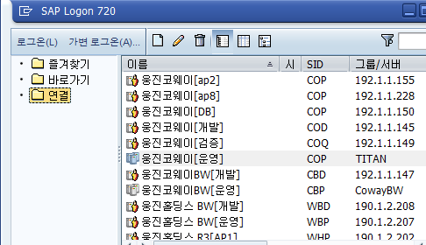
그룹로그온을 안 하는 경우, 서버 아이콘모양이 1개만 있고, 오른쪽에 IP가 보임(잘못된 로그온 설정)

그룹로그온을 하는 경우, 서버 아이콘모양이 3개가 있고, 오른쪽에 그룹명인 TITAN이 보임(정상적인 로그온 설정)

그룹로그온으로 안되어 있는 경우, 수정 방법
1. C:\Windows\System32\drivers\etc\services 파일을 열어서 아래 내용을 추가하고, 반드시 엔터를 한번 친다.
sapmsCOP 3600/tcp
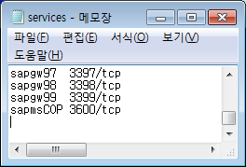

2. SAP GUI의 등록정보를 아래와 같이 수정 후, 저장하면 완료 된다.
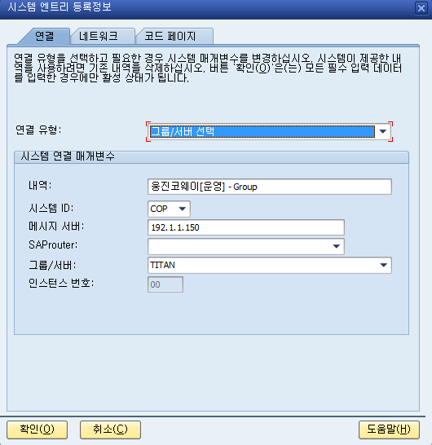

SAP 계정 : CORFCD01
패스워드 : 12345678

